Hoja1
Avvisi Audiovisuales


Colonia Víctor F Ardon casa 6 Bloque D
Tegucigalpa M.D.C, Teléfono: 32490824
Correo. avvisiaudio@gmail.com RTN 08011996068335

COTIZACION DE SERVICIOS
 |  |  |  |  | Cotizacion N°
 |  |  |  |  | 2025-161

Avvisi Audiovisuales cuenta con gran experiencia en eventos de salón, publicidad y Marketing por lo cual se les dará una cotización puntual de los servicios requeridos.

Cliente |  | Inversiones Aliadas | Ejecutivo de Venta | Carlos Cruz
Lugar del Evento |  | San Pedro Sula | RTN
Fecha Emitida | Tiempo | Fecha Cotizada | Tipo de evento |  | N° Invitados
2025-05-05 |  | 7 de mayo |  |  | No determinado
Cantidad | Dias | Descripcion |  | Unidad | Total
1 | 1 | Tarima 3x2 Blanca a 50cm |  | 5000 | L5,000.00
1 | 1 | Pantalla Led 3x2 m |  | L12,000.00 | L12,000.00
1 | 1 | Audio Profesional |  | L6,000.00 | L6,000.00
3 | 1 | Microfono inalambrico Sm58 |  | L250.00 | L750.00
8 | 1 | Luces Led |  | L250.00 | L2,000.00
1 | 1 | Podium de acrilico |  | L2,000.00 | L2,000.00
40 | 1 | sillas tipo tifanny blanco para el público |  | L300.00 | L12,000.00
4 | 1 | Silla Luis XV con mesa de centro |  | L250.00 | L1,000.00
1 | 1 | Mesa para premios con mantel tipo faldón |  | L800.00 | L800.00
1 | 1 | Cantante Cris Davis y esposa |  | L6,000.00 | L6,000.00
1 | 1 | Banda tipo miss con la leyenda ¨Mega Mamá Mega Mall¨ |  | L600.00 | L600.00
1 | 1 | Un bouquet de flores pequeño para la mamá ganadora |  | L1,000.00 | L1,000.00
 |  |  |  |  | L-
TIEMPO DE MANTENIMIENTO DE OFERTA: 30 DÍAS
1) El uso del equipo dependerá del montaje a realizar según las especificaciones del
cliente tomando en cuenta lugar, número de personas y duración.
2) La siguiente es una descripción de algunos servicios dentro del presupuesto:
resupuesto, personal de staff, presupuesto de operación, impuestos y permisos del montaje.
3) Los precios en esta cotización están sujetos a cambios según la logística que se maneje por parte de la organización de la actividad. El 50% del adelanto antes del evento y el 50% faltante terminado el sound check y el montaje o una cantidad acordada entre las partes.
4) El caso de que se cancele el evento se tendrá que dar un aviso 4 das antes para la devolución del dinero.
5) Cualquier daño al equipo causado por los invitados o participantes del evento, se reconocerá un porcentaje del valor del mismo según la gravedad del caso.
6) Si surge alguna consulta puede comunicarse al 32490824 y visitar nuestra página de Facebook https://www.facebook.com/Avvisicorporation/
 |  |  |  | Sub Total | L44,150.00
 |  |  |  | ISV 15 % | L6,622.50
 |  |  |  | Sub Total | L50,772.50
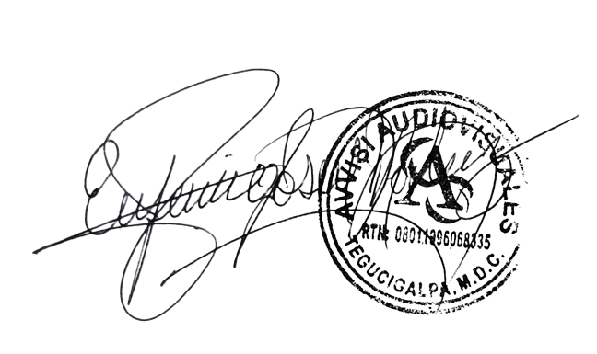

______________________________ Lic. Eufemio Josue Martinez Galo
Avvisi Audiovisuales
______________________________
Representante

